補償コンサルタント追加申請
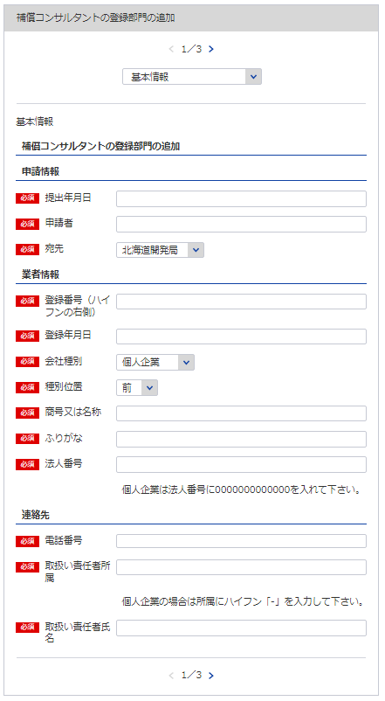
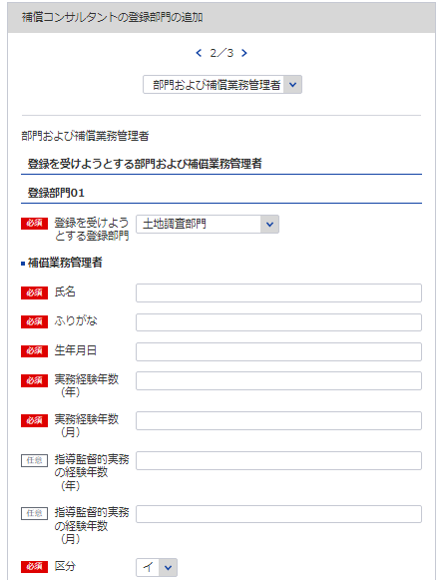
別記様式第16号（第９条関係） |  |  |  |  |  |  |  |  | （用紙Ａ４）
補償コンサルタント登録追加申請書
補償コンサルタント登録規程第9条第1項の規定により、登録部門について登録の追加を申請します。
1
 |  |  |  |  |  |  | 令和 |  |  | 年 |  |  | 月 |  | 日

2
3
1 ※YYYY/MM/DDで入力してください
8
※該当の登録部門を選択してください
 |  |  |  |  |  | 申請者
 |  |  | 殿
2
※会社名 役職 代表者氏名 主たる営業所の住所を記載してください
4
6
3
9
5
7
6
補償業務管理者証明書シート参照
8
9
7
商号又は名称 |  |  |  |  | 登録番号 |  |  | 補 |  |  | －
法人番号 |  |  |  |  | 登録年月日 |  |  | 令和 |  |  | 年 |  |  | 月 |  | 日
登録の追加を受けようとする登録部門 |  |  |  |  | 補償業務管理者の氏名
4

こちらは業者の特定に必要な項目となります
5

10
11
必要であれば登録部門08まで同様に登録してください
これは記載要領の通り未入力箇所です
12
※登録部門の追加の年月日 | 令和 | 年 | 月 | 日
10
11, 12
 |  |  |  |  | 電 話 番 号 |  |  |  | ( |  |  | ) |  |  |  | 番
 |  |  |  |  | 取扱い責任者
記載要領 |  |  |  |  | 所 属 氏 名
1 ※印のある欄は、記載しないこと。
2 「法人番号（13桁）」の欄は、法人である場合に記載すること。
3 「補償業務管理者の氏名」の欄は、登録の追加を受けようとする登録部門に係る補償業務の管理をつかさどる専任の者で、
補償コンサルタント登録規程第3条第1号イ又はロに該当するもの（総合補償部門の登録を受けようとする場合においては、
同条第1号ただし書きに該当する者）の氏名を記載すること。

補償業務経歴書
※こちらのシートは記載の後、PDFにして添付してください
別記様式第２号（第４条関係） |  |  |  |  |  |  |  | （用紙Ａ４）
補 償 業 務 経 歴 書
登録部門の名称

契約の相手方 の名称 | 契 約 名 | 業務の内容 | 元請又は 下請の別 | 契約金額 |  | 契 約 期 間
 |  |  |  |  | 千円 | 自令和 | 年 |  | 月 | 日

 |  |  |  |  |  | 至令和 | 年 |  | 月 | 日
 |  |  |  |  | 千円 | 自令和 | 年 |  | 月 | 日

 |  |  |  |  |  | 至令和 | 年 |  | 月 | 日
 |  |  |  |  | 千円 | 自令和 | 年 |  | 月 | 日

 |  |  |  |  |  | 至令和 | 年 |  | 月 | 日
 |  |  |  |  | 千円 | 自令和 | 年 |  | 月 | 日

 |  |  |  |  |  | 至令和 | 年 |  | 月 | 日
 |  |  |  |  | 千円 | 自令和 | 年 |  | 月 | 日

 |  |  |  |  |  | 至令和 | 年 |  | 月 | 日

記載要領
1 この表は、登録を受けようとする登録部門ごとに、直前3年間の主な契約について、5件以内記入すること。
2 「元請」とは、補償コンサルタント以外の者から補償業務を受注した場合をいい、「下請」とは、他の補償コンサル
タントから補償業務を受注した場合をいう。

直前３年の各営業年度における営業収入金額
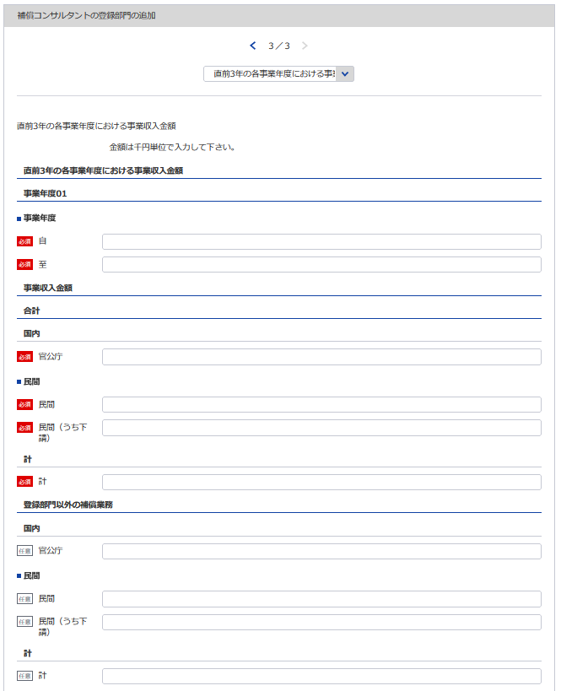
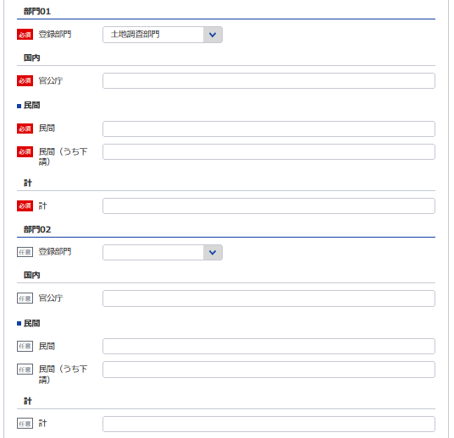
15
※該当の登録部門を選択してください
15
20
別記様式第３号（第４条関係） |  |  |  |  |  |  |  |  |  |  |  |  |  |  |  |  |  |  |  |  | （用紙Ａ４）
直前３年の各事業年度における事業収入金額
（単位 千円）
登録部門
事業
年度
注文
者の
区分
16
 |  |  |  |  |  |  |  |  |  |  |  |  |  |  |  |  |  |  |  |  | 登録部門以外 の補償業務の 事業収入金額 | 合 計
16
25
29
17
 |  |  |  |  | 部門 |  | 部門 |  | 部門 |  | 部門 |  | 部門 |  | 部門 |  | 部門 |  | 部門
13
21
26
30
18
自 | 令和 |  |  | 官公庁
18
17
23
22
27
 |  | 年 | 月 | 民 間
19
24
31
19
至 | 令和 |  |  | （下 請） | ( | ) | ( | ) | ( | ) | ( | ) | ( | ) | ( | ) | ( | ) | ( | ) |  | ( | )
14
28
32
 |  | 年 | 月 | 計
13 ※YYYY/MM/DDで入力してください
20
自 | 令和 |  |  | 官公庁
 |  | 年 | 月 | 民 間
14 ※YYYY/MM/DDで入力してください
21
至 | 令和 |  |  | （下 請） | ( | ) | ( | ) | ( | ) | ( | ) | ( | ) | ( | ) | ( | ) | ( | ) |  | ( | )
 |  | 年 | 月 | 計
22
自 | 令和 |  |  | 官公庁
 |  | 年 | 月 | 民 間
29
23
至 | 令和 |  |  | （下 請） | ( | ) | ( | ) | ( | ) | ( | ) | ( | ) | ( | ) | ( | ) | ( | ) |  | ( | )
 |  | 年 | 月 | 計
30
24
自 | 令和 |  |  | 官公庁
31
以下同様に3事業年度分登録してください
 |  | 年 | 月 | 民 間
至 | 令和 |  |  | （下 請） | ( | ) | ( | ) | ( | ) | ( | ) | ( | ) | ( | ) | ( | ) | ( | ) |  | ( | )
 |  | 年 | 月 | 計
32
記載要領
1 この表は、各事業年度の損益計算書における完成業務収入中の登録部門ごとの業務に係る収入金額を記載すること。
2 受注した業務のうち下請によるものは「民間」に含めるとし、さらに当該収入金額を（ ）内に記載すること。

25

26
27

28

補償業務管理者証明者
別記様式第５号(第４条関係) |  |  |  |  |  |  |  |  | (用紙Ａ４)

補 償 業 務 管 理 者 証 明 書

 | 下記のとおり、登録を受けようとする登録部門に係る補償業務の管理をつかさどる専任の者で補償

 | コンサルタント登録規程第３条第１号イ又はロに該当するもの（総合補償部門の登録を受けようとす

 | る場合においては、同条第１号ただし書に該当する者）を置いていることに相違ありません。
1
 |  |  | 令和 |  | 年 |  | 月 |  | 日

2
33
※該当の登録部門を選択してください
 |  | 申請者
3
35
 |  | 殿
34
36
 |  | 記
37
 | 登録を受けようとする登録部門 | (ふ り が な) | 実務経験年数 |  |  |  |  | 区 分
38
 |  | 補償業務管理者の氏名
 |  |  | 指導監督的実務の経験年数
 |  | (生 年 月 日)
33
37
38
39
34 35 36
 | 土地調査 |  |  | 年 |  | 月 |  | イ | ロ

 | 土地評価 |  |  | 年 |  | 月 |  | イ | ロ

39

 | 物件 |  |  | 年 |  | 月 |  | イ | ロ

必要であれば登録部門08まで同様に登録してください

 | 機械工作物 |  |  | 年 |  | 月 |  | イ | ロ

 | 営業補償・特殊補償 |  |  | 年 |  | 月 |  | イ | ロ

 | 事業損失 |  |  | 年 |  | 月 |  | イ | ロ

 | 補償関連 |  |  | 年 |  | 月 |  | イ | ロ

 | 総合補償 |  |  | 年 |  | 月 |  | イ | ロ

 |  |  |  | 年 |  | 月

 | 実務経験の内訳は別表1のとおり
 | 指導監督的実務の経験の内訳は別表2のとおり

 | 記載要領
 | 1 「区分」の欄は、補償コンサルタント登録規程第３条第１号イに該当する者についてはイ、同号ロに該当する者については
 | ロを○で囲むこと。ただし、総合補償部門の登録を受けようとする者にあっては、当該登録部門に係る補償業務の管理をつ
 | かさどる専任の者で、当該登録部門に係る補償業務に関し７年以上の実務経験を有する者であって補償業務に関し５年以上
 | の指導監督的実務の経験を有するものについてはイ、これと同程度の実務の経験を有するものとして国土交通大臣が認定し
 | た者についてはロを○で囲むこと。
 | 2 総合補償部門の登録を受けようとする者は、実務経験年数及び指導監督的実務の経験年数を記載すること。

補償業務管理者実務経歴書
※こちらのシートは記載の後、PDFにして添付してください
別記様式第５号(第４条関係) |  |  |  |  |  |  |  |  |  |  |  |  |  |  | （用紙Ａ４）
別表１
補償業務管理者実務経歴書
補償業務管理者の氏名 |  |  |  |  |  |  |  |  | 住所
期 間 |  |  | 実務経験年数 |  |  |  | 実 務 経 験 の 内 容
 |  |  |  |  |  |  | 業 務 の 内 容 |  |  |  | 契約の相手方の名称 |  |  | 契約金額
自 | 年 | 月 |  |  | 年 | 月
至 | 年 | 月
自 | 年 | 月 |  |  | 年 | 月
至 | 年 | 月
自 | 年 | 月 |  |  | 年 | 月
至 | 年 | 月
自 | 年 | 月 |  |  | 年 | 月
至 | 年 | 月
自 | 年 | 月 |  |  | 年 | 月
至 | 年 | 月
自 | 年 | 月 |  |  | 年 | 月
至 | 年 | 月
自 | 年 | 月 |  |  | 年 | 月
至 | 年 | 月
自 | 年 | 月 |  |  | 年 | 月
至 | 年 | 月
合 計 |  |  |  |  | 年 | 月

上記の者は、上記のとおり実務の経験を有することに相違ないことを証明します。
 |  |  |  |  |  |  |  |  |  |  | 令和 | 年 | 月 |  | 日

 |  |  |  |  |  |  |  | 証明者
証 明 を 得 る こ と が で き な い 場 合 |  |  |  | その理由 |  |  |  |  |  |  | 証 明 者 と 被 証 明 者 と の 関 係

記載要領
1 「業務の内容」の欄は、企業名、職名、本人が従事した補償業務について、契約名、規模、本人の業務上の役割等について具体的に記載すること。 2 証明者ごとに作成すること。
 |  |  |  |  |  |  |  |  |  | ／
別記様式第５号(第４条関係) |  |  |  |  |  |  |  |  |  |  |  |  |  |  | （用紙Ａ４）
別表１
補償業務管理者実務経歴書
補償業務管理者の氏名 |  |  |  |  |  |  |  |  | 住所
期 間 |  |  | 実務経験年数 |  |  |  | 実 務 経 験 の 内 容
 |  |  |  |  |  |  | 業 務 の 内 容 |  |  |  | 契約の相手方の名称 |  |  | 契約金額
自 | 年 | 月 |  |  | 年 | 月
至 | 年 | 月
自 | 年 | 月 |  |  | 年 | 月
至 | 年 | 月
自 | 年 | 月 |  |  | 年 | 月
至 | 年 | 月
自 | 年 | 月 |  |  | 年 | 月
至 | 年 | 月
自 | 年 | 月 |  |  | 年 | 月
至 | 年 | 月
自 | 年 | 月 |  |  | 年 | 月
至 | 年 | 月
自 | 年 | 月 |  |  | 年 | 月
至 | 年 | 月
自 | 年 | 月 |  |  | 年 | 月
至 | 年 | 月
合 計 |  |  |  |  | 年 | 月

上記の者は、上記のとおり実務の経験を有することに相違ないことを証明します。
 |  |  |  |  |  |  |  |  |  |  | 令和 | 年 | 月 |  | 日

 |  |  |  |  |  |  |  | 証明者
証 明 を 得 る こ と が で き な い 場 合 |  |  |  | その理由 |  |  |  |  |  |  | 証 明 者 と 被 証 明 者 と の 関 係

記載要領
1 「業務の内容」の欄は、企業名、職名、本人が従事した補償業務について、契約名、規模、本人の業務上の役割等について具体的に記載すること。 2 証明者ごとに作成すること。
 |  |  |  |  |  |  |  |  |  | ／
別記様式第５号(第４条関係) |  |  |  |  |  |  |  |  |  |  |  |  |  |  | （用紙Ａ４）
別表１
補償業務管理者実務経歴書
補償業務管理者の氏名 |  |  |  |  |  |  |  |  | 住所
期 間 |  |  | 実務経験年数 |  |  |  | 実 務 経 験 の 内 容
 |  |  |  |  |  |  | 業 務 の 内 容 |  |  |  | 契約の相手方の名称 |  |  | 契約金額
自 | 年 | 月 |  |  | 年 | 月
至 | 年 | 月
自 | 年 | 月 |  |  | 年 | 月
至 | 年 | 月
自 | 年 | 月 |  |  | 年 | 月
至 | 年 | 月
自 | 年 | 月 |  |  | 年 | 月
至 | 年 | 月
自 | 年 | 月 |  |  | 年 | 月
至 | 年 | 月
自 | 年 | 月 |  |  | 年 | 月
至 | 年 | 月
自 | 年 | 月 |  |  | 年 | 月
至 | 年 | 月
自 | 年 | 月 |  |  | 年 | 月
至 | 年 | 月
合 計 |  |  |  |  | 年 | 月

上記の者は、上記のとおり実務の経験を有することに相違ないことを証明します。
 |  |  |  |  |  |  |  |  |  |  | 令和 | 年 | 月 |  | 日

 |  |  |  |  |  |  |  | 証明者
証 明 を 得 る こ と が で き な い 場 合 |  |  |  | その理由 |  |  |  |  |  |  | 証 明 者 と 被 証 明 者 と の 関 係

記載要領
1 「業務の内容」の欄は、企業名、職名、本人が従事した補償業務について、契約名、規模、本人の業務上の役割等について具体的に記載すること。 2 証明者ごとに作成すること。
 |  |  |  |  |  |  |  |  |  | ／
別記様式第５号(第４条関係) |  |  |  |  |  |  |  |  |  |  |  |  |  |  | （用紙Ａ４）
別表１
補償業務管理者実務経歴書
補償業務管理者の氏名 |  |  |  |  |  |  |  |  | 住所
期 間 |  |  | 実務経験年数 |  |  |  | 実 務 経 験 の 内 容
 |  |  |  |  |  |  | 業 務 の 内 容 |  |  |  | 契約の相手方の名称 |  |  | 契約金額
自 | 年 | 月 |  |  | 年 | 月
至 | 年 | 月
自 | 年 | 月 |  |  | 年 | 月
至 | 年 | 月
自 | 年 | 月 |  |  | 年 | 月
至 | 年 | 月
自 | 年 | 月 |  |  | 年 | 月
至 | 年 | 月
自 | 年 | 月 |  |  | 年 | 月
至 | 年 | 月
自 | 年 | 月 |  |  | 年 | 月
至 | 年 | 月
自 | 年 | 月 |  |  | 年 | 月
至 | 年 | 月
自 | 年 | 月 |  |  | 年 | 月
至 | 年 | 月
合 計 |  |  |  |  | 年 | 月

上記の者は、上記のとおり実務の経験を有することに相違ないことを証明します。
 |  |  |  |  |  |  |  |  |  |  | 令和 | 年 | 月 |  | 日

 |  |  |  |  |  |  |  | 証明者
証 明 を 得 る こ と が で き な い 場 合 |  |  |  | その理由 |  |  |  |  |  |  | 証 明 者 と 被 証 明 者 と の 関 係

記載要領
1 「業務の内容」の欄は、企業名、職名、本人が従事した補償業務について、契約名、規模、本人の業務上の役割等について具体的に記載すること。 2 証明者ごとに作成すること。
 |  |  |  |  |  |  |  |  |  | ／
別記様式第５号(第４条関係) |  |  |  |  |  |  |  |  |  |  |  |  |  |  | （用紙Ａ４）
別表１
補償業務管理者実務経歴書
補償業務管理者の氏名 |  |  |  |  |  |  |  |  | 住所
期 間 |  |  | 実務経験年数 |  |  |  | 実 務 経 験 の 内 容
 |  |  |  |  |  |  | 業 務 の 内 容 |  |  |  | 契約の相手方の名称 |  |  | 契約金額
自 | 年 | 月 |  |  | 年 | 月
至 | 年 | 月
自 | 年 | 月 |  |  | 年 | 月
至 | 年 | 月
自 | 年 | 月 |  |  | 年 | 月
至 | 年 | 月
自 | 年 | 月 |  |  | 年 | 月
至 | 年 | 月
自 | 年 | 月 |  |  | 年 | 月
至 | 年 | 月
自 | 年 | 月 |  |  | 年 | 月
至 | 年 | 月
自 | 年 | 月 |  |  | 年 | 月
至 | 年 | 月
自 | 年 | 月 |  |  | 年 | 月
至 | 年 | 月
合 計 |  |  |  |  | 年 | 月

上記の者は、上記のとおり実務の経験を有することに相違ないことを証明します。
 |  |  |  |  |  |  |  |  |  |  | 令和 | 年 | 月 |  | 日

 |  |  |  |  |  |  |  | 証明者
証 明 を 得 る こ と が で き な い 場 合 |  |  |  | その理由 |  |  |  |  |  |  | 証 明 者 と 被 証 明 者 と の 関 係

記載要領
1 「業務の内容」の欄は、企業名、職名、本人が従事した補償業務について、契約名、規模、本人の業務上の役割等について具体的に記載すること。 2 証明者ごとに作成すること。
 |  |  |  |  |  |  |  |  |  | ／

指導監督的実務経歴書
※こちらのシートは記載の後、PDFにして添付してください
別表様式第５号（第４条関係） |  |  |  |  |  |  |  |  |  |  |  |  |  |  |  | (用紙Ａ４)
別表２
 |  |  |  |  |  |  | 指導監督的実務経歴書

氏 名 |  |  |  |  |  |  |  | 住 所
期 間 |  |  |  | 指導監督的 実務経験年数 |  |  | 指 導 監 督 的 実 務 経 験 の 内 容
 |  |  |  |  |  |  | 業 務 の 内 容 |  |  | 業務上の役割 | 契約の相手方の名称 |  |  |  | 契 約 金 額
自 | 年 |  | 月 |  | 年 | 月

至 | 年 |  | 月

自 | 年 |  | 月 |  | 年 | 月

至 | 年 |  | 月

自 | 年 |  | 月 |  | 年 | 月

至 | 年 |  | 月

自 | 年 |  | 月 |  | 年 | 月

至 | 年 |  | 月

自 | 年 |  | 月 |  | 年 | 月

至 | 年 |  | 月

自 | 年 |  | 月 |  | 年 | 月

至 | 年 |  | 月

自 | 年 |  | 月 |  | 年 | 月

至 | 年 |  | 月

自 | 年 |  | 月 |  | 年 | 月

至 | 年 |  | 月

合 計 |  |  |  | （ |  | 月）

 |  |  |  |  | 年 | 月

 |  | 上記の者は、上記のとおり指導監督的実務の経験を有することに相違ないことを証明します。
 |  |  |  |  |  |  |  |  |  | 令和 |  | 年 | 月 | 日

㊞
 |  |  |  |  |  |  |  |  | 証明者

証明を得ること |  |  | その理由 |  |  |  |  |  |  |  |  | 証明者と被証
ができない場合 |  |  |  |  |  |  |  |  |  |  |  | 明者との関係

記載要領
１ 「業務の内容」の欄は、企業名、職名、本人が従事した補償業務について、契約名、登録部門、規模等について具体的に記載すること。
２ 「業務上の役割」の欄は、主任担当者等該当補償業務に係る業務上の立場の名称を記載すること。
３ 証明者ごとに作成すること。

［物 件 部 門］
［営業補償・特殊補償部門］
［事業損失部門］
［機械工作物部門］

